Sheet1
https://jawhm.or.jp/system.html
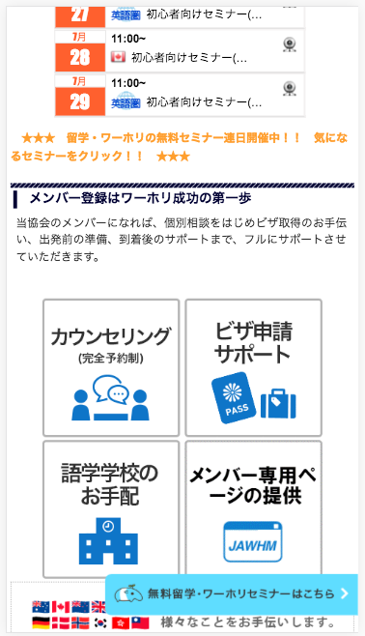

このフローティングバーを削除してください

https://jawhm.or.jp/system.html
https://jawhm.or.jp/start.html
https://jawhm.or.jp/step1.html
https://jawhm.or.jp/step2.html
https://jawhm.or.jp/step3.html
https://jawhm.or.jp/step4.html
https://jawhm.or.jp/step5.html
https://jawhm.or.jp/step6.html
https://jawhm.or.jp/step7.html
https://jawhm.or.jp/step/baggage.html

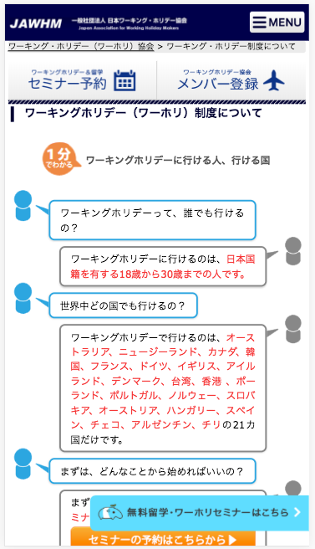
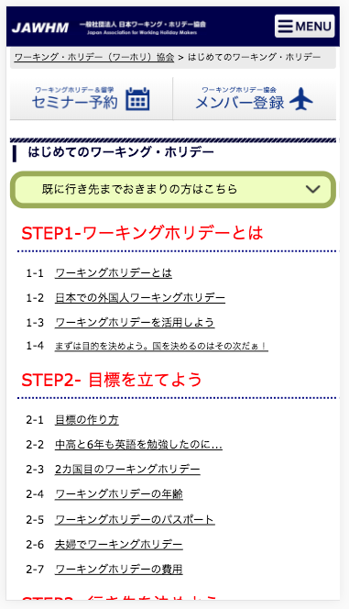
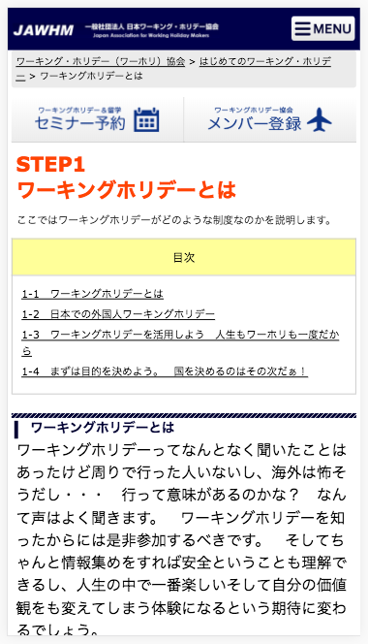
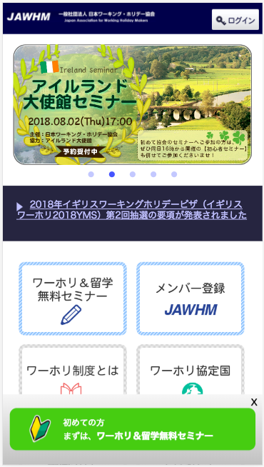

www.jawhm.or.jp/ に表示されているのと同じ、
フローティングバーを表示してください。
注意：ＪａｖａｓｃｒｉｐｔでＰａｒｄｏｔから動的に表示される内容になります。

